0.협의안
안1 | 8개 선정기준 + 역사등급 고려 => 10개역 실내내비
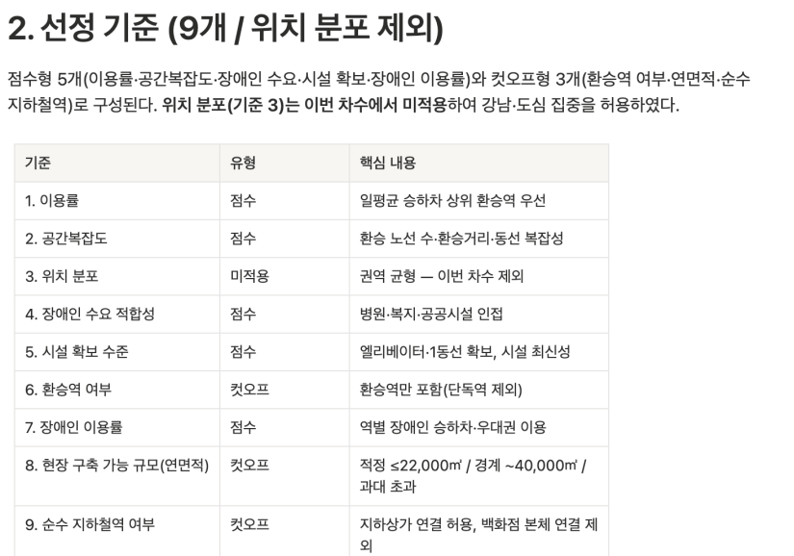
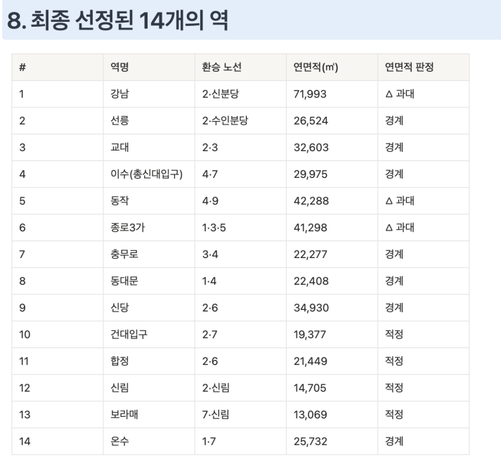

안2 | 제안서 제안(안1+장애단체 의견) => 10개역 실내내비
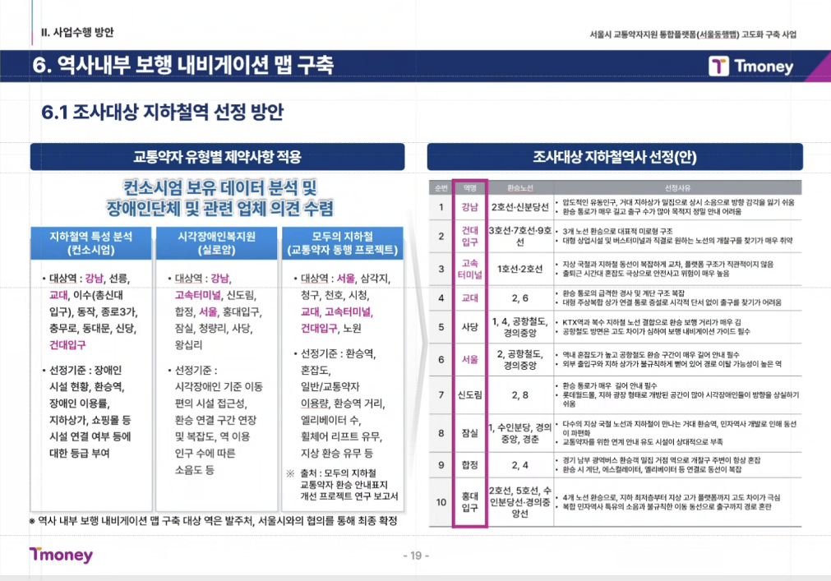

안3 | 안1,2고려 + 연속위치 => 10개역 실내내비
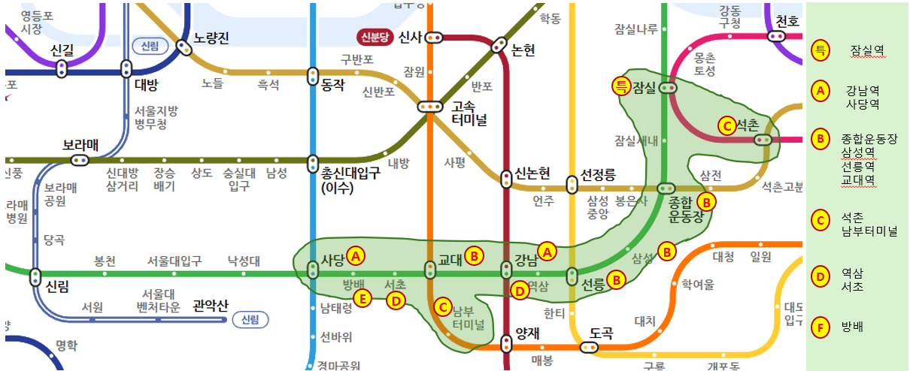

안4 | 안3(10개역사 실내내비) + 실내지도DB제작 ㄴ 서울시 제공 참조자료 기준 실내지도DB구축, 현장조사 제외, 서비스 미적용 ㄴ 26년, 27년 단계별 실내지도DB구축 및 실내내비게이션 단계별 확대

